รายละเอียดคุณลักษณะ
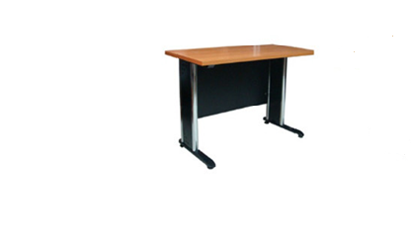
คุณลักษณะครุภัณฑ์ประกอบอาคารเรียน ค.ส.ล. 4 ชั้น
 | โต๊ะประชุมขาเหล็ก หน้าเมลามีน 25 มม. ขนาด 39 ที่นั่ง

 | -โต๊ะประชุม ขนาด 240x1260x75 cm.
 | โต๊ะ 60x200x75 cm. จำนวน 14 ตัว

 | เก้าอี้สำนักงาน

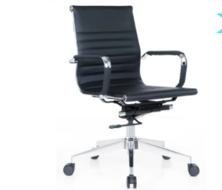

 | - ขนาดไม่น้อยกว่า 57 x 65 x 100 ซม.
 | - วงล้อเหล็ก 24"
 | - โครงเหล็ก 6 หนุ หนา 1.2 มม. ปรับสูงต่ำด้วยไฮโดรลิค

 | เก้าอี้สำนักงาน

 | - เก้าอี้สำนักงาน พนักพิงสูง
 | - ขนาดกว้างไม่น้อยกว่า 60 ซม.
 | ลึกไม่น้อยกว่า 68 ซม. สูง 120 ซม.
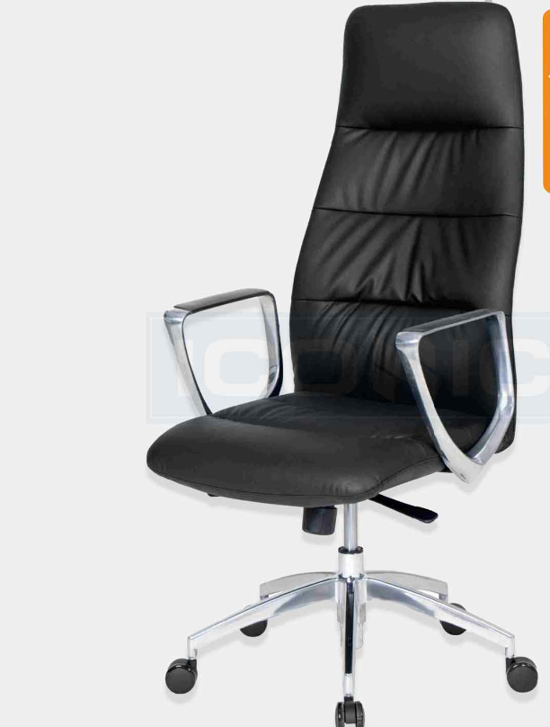
 | - เก้าอี้ปรับระดับ ขึ้น - ลง ด้วยโช๊คไฮโดรลิค
 | - ขาเก้าอี้ 5 แฉก ขนาด 26 นิ้ว
 | ผลิตจากอลูมิเนียมปัดเงา พร้อมลูกล้อ
 | - พนักพิงและเบาะที่นั่งหุ้มด้วยหนัง PU เกรด A

 | โต๊ะทำงาน

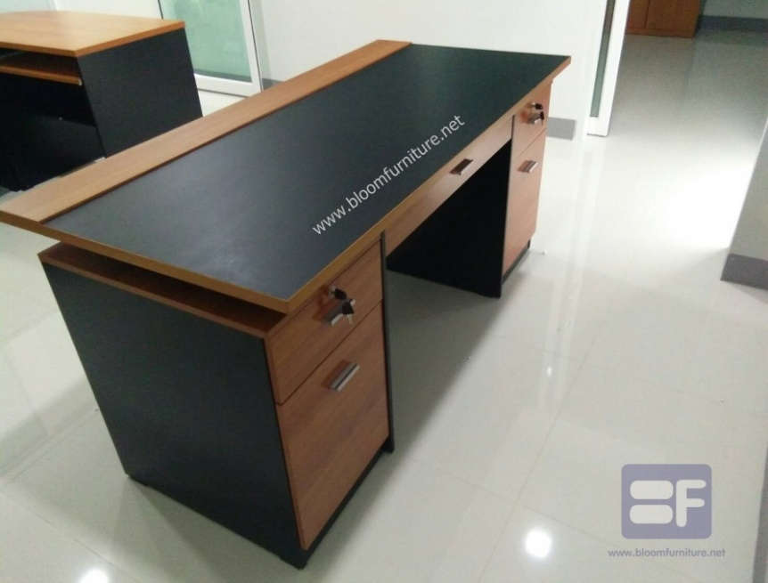

 | - โต๊ะทำงาน ขนาด ไม่น้อยกว่า 160 x 75 x 75 ซม.
 | - โต๊ะทำจากไม้ปาร์ติเคิลบอร์ด TOP หนา 25 มม. เคลือบผิวเมลามีนทั้งตัว
 | - ตรงกลางมี 1 ลิ้นชัก พร้อมกุญแจล็อค - ด้านขวามี 3 ลิ้นชัก พร้อมกุญแจล็อค

